상품제안서
스위스와그너 스마트반지갑+필라그라베명함지갑B 2종세트 | 상품코드: F14224

 |  |  |  |  |  |  | 02-412-0044 | www.easy1.co.kr
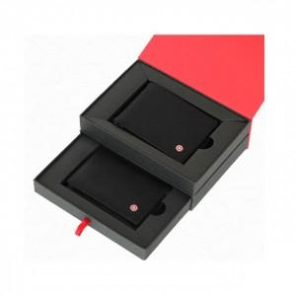

【상세/제작정보】 | 베이직하면서 심플한 디자인의 명함지갑 최신의 트렌드를 반영한 스마트 반지갑 세트

【인쇄/포장옵션】 | 레이저 / 포장지포장

【공급단가】 | 수량 | 20~ | 50~ | 100~ | 500~ | 1,000~
*VAT별도 | 단가 | 35,100원 | 33,800원 | 32,500원 | 31,200원 | 30,420원

【상품 URL】 | http://www.easy1.co.kr/src/goods_detail.php?gdno=14224

